关系图
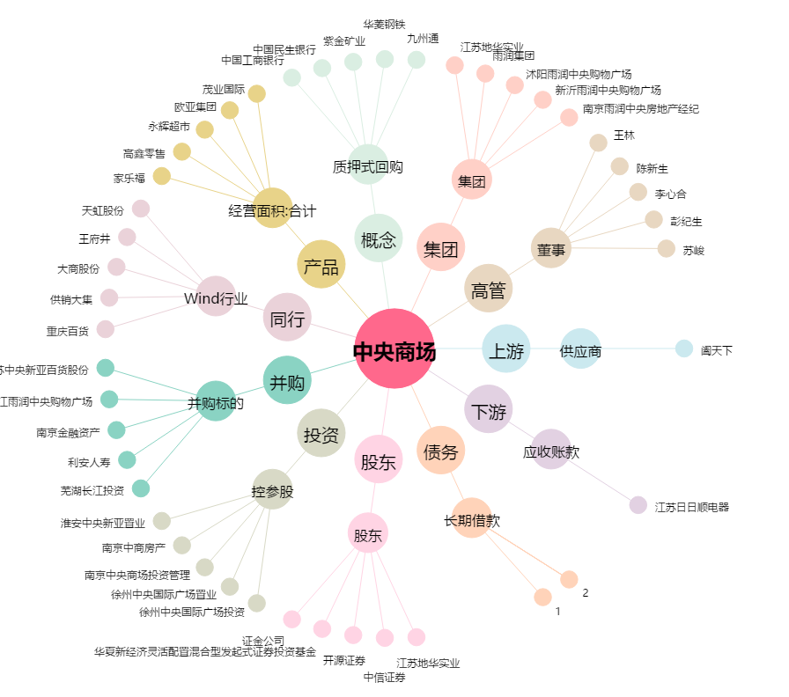
中央商场[600280.SH] - 关系概览图

